Hoja1
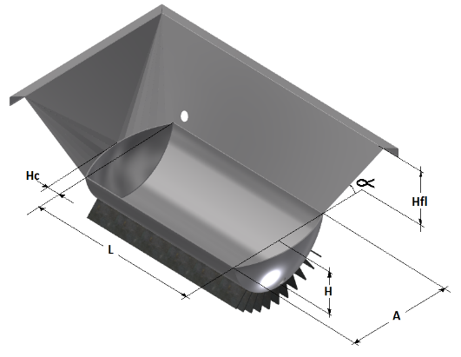
Semiesferica Concentradora
H fn | 0.308 | m |  |  |  |  |  | Volumen de Jugo | 0.075 | m^3
A | 0.700 | m | 2.273 | 0.440 |  |  |  | H fa | 0.500 | m
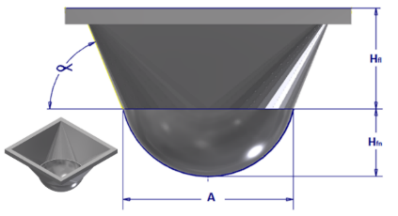
R | 0.353 | m |  |  |  |  |  | Ang α | 68.000 | º
 |  |  |  | A1 | 0.385 |  |  | Esp Lamina fondo | 1.0E-02 | m
h fa | 0.500 | m |  | x | 1.104 |  |  | Esp Lamina falca | 6.0E-03 | m
Ang α | 1.187 | rad |  | A2 | 1.219 |  |  | A | 0.701 | m
 |  |  |  | V | 0.381 |  |  | h fn | 0.309 | m
VTJ | 0.075 | m3 |  |  |  |  |  | VpA | 0.458 | m^3
 |  |  |  |  |  |  |  | A interior | 0.686 | m^2
VFA | 0.381 | m3 |  |  |  |  |  | A Exterior | 0.728 | m^2

VTPA | 0.456 | m3

ATC | 0.683 | m2 |  |  |  |  |  |  |  |  | a | hc
 |  |  |  |  |  |  |  |  |  |  | 600 | 0.16
Semicilindrica Aleteada Concentradora
A | 0.600 | m | R | 0.315 | m
h | 0.220 | m | d | 0.095 | m | x1 | 1.004
hc | 0.160 | m | ϴ | 2.531 | rad | x2 | 1.524
L | 0.800 | m | s | 0.796 | m | A1 | 1.530
h fa | 0.500 | m | Asccil | 0.097 | m2 | R | 0.361
Ang α | 1.187 | rad | Vcil | 0.077 | m3 | ϴ | 1.960
N Aletas | 11.000 | Ad | Acil | 0.637 | m3 | Ax | 0.068
h Al | 0.100 | m | Rca | 0.389 | m | A2 | 0.615
ATC | 0.911 | m2 | Vsc | 0.027 | m3 | V | 0.519
VTJ | 0.096 | m3 | Vca | 0.009 | m3
VFA | 0.519 | m3 | Asc | 0.391 | m2
VTPA | 0.616 | m3 | Aca | 0.137 | m2 |  |  |  |  |  |  |  | 6,300.0 | 21,438,396.0
 |  |  |  |  |  |  |  |  |  |  |  |  | 5,859.0 | 19,937,708.3
Area TTC | 2.671 | m2 |  |  |  |  |  |  |  |  |  |  | 1,171.8 | 3,987,541.7
 |  |  |  |  |  |  |  |  |  |  |  |  | 4,687.2 | 15,950,166.6 | 1413184.7629
Plana Aleteada Concentradora |  |  |  |  |  |  |  |  |  |  |  |  |  | 19,937,708.3 | 17,363,351.4 | 1446945.9489
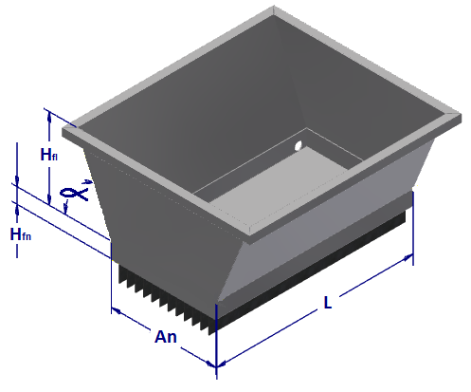
H fl | 0.500 | m |  |  |  |  |  |  |  |  |  |  |  |  | 21,350,893.0
H fn | 0.200 | m |  |  |  |  |  |  |  |  |  |  |  | 11000000
Ang α | 1.187 | rad |  |  |  |  |  |  |  |  |  |  |  | 5715182
A | 0.600 | m |  |  |  |  |  |  |  |  |  |  |  | 5284818
L | 0.800 | m |  |  |  |  |  |  |  |  |  |  |  | 4710052
N Aletas | 20.000 | Ad
h Aletas | 0.100 | m
Area | 1.040 | m2
Volumen Fon | 0.096 | m3
Volumen | 0.417 | m3

% de Llenado | 23% | %

Area TTC | 4.240 | m2

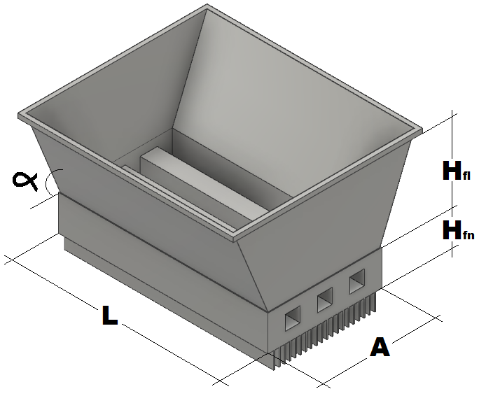
Pirtubular Cuadrada Aleteada Concentradora
H fl | 0.500 | m
H fn | 0.250 | m
Ang α | 1.187 | rad
A | 0.600 | m
L | 0.800 | m
N Aletas | 20.000 | Ad
H Aleas | 0.100 | m
Lado Tubo | 0.125 | m
N Tubos | 2 | Ad
Area | 1.118 | m2
Volumen Fon | 0.095 | m3
Volumen T | 0.416 | m3
% de Llenado | 23% | %
Area TTC | 4.318 | m2

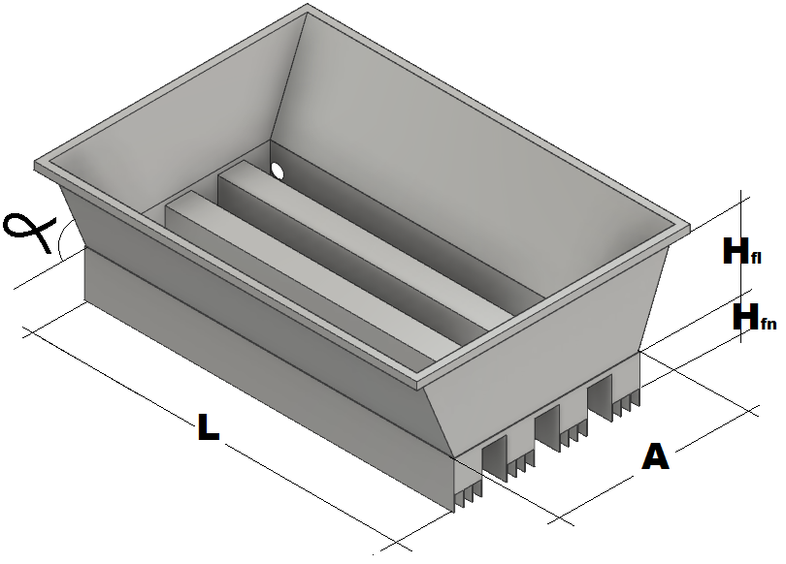
Acanalada Aleteada Concentradora
H fl | 0.500 | m
H fn | 0.245 | m
Ang α | 1.187 | rad
A | 0.600 | m
L | 0.800 | m
N Alets X Can | 4.000 | Ad
H Aleas | 0.100 | m
Lado canal | 0.12 | m
N Canales | 3 | Ad | 0.120
Area | 1.108 | m2
Volumen Fon | 0.095 | m3
Volumen T | 0.415 | m3
% de Llenado | 23% | %
Area TTC | 3.028 | m2

